Estado SCI
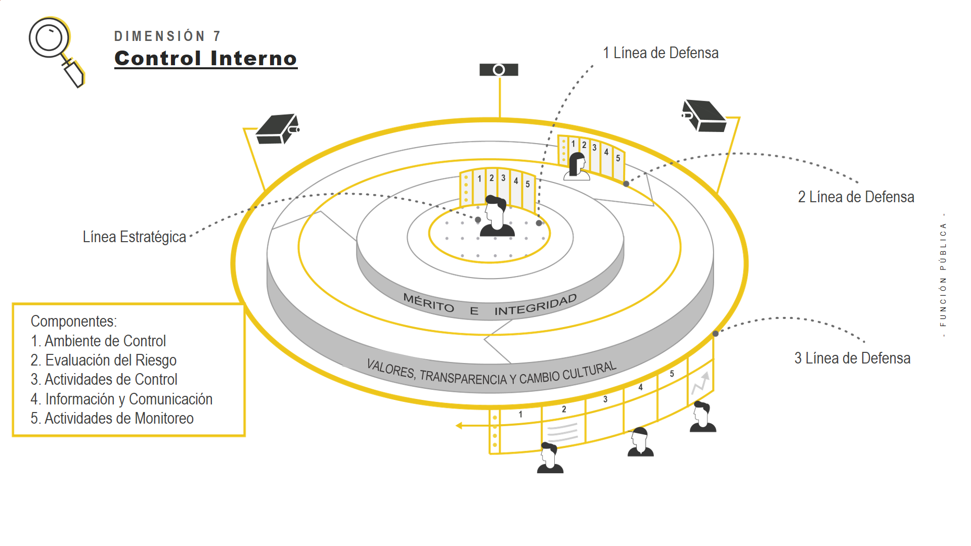

MEDICION ESTADO DEL SISTEMA DE CONTROL INTERNO EN LA ENTIDAD
No. | Componente del MECI asociado | Lineamiento General por Componente | Literal | Requerimiento asociado al componente | Seguimiento al control (Si, No, En proceso) | Evidencia de seguimiento al control (Establezca actividades adelantadas de aplicación del documento o elemento antes identificado, esto cuando se responde SI o bien EN PROCESO | Evaluación
1 | AMBIENTE DE CONTROL | El ambiente de control institucional está integrado por todas esas condiciones mínimas que debe garantizar cualquier entidad pública para el ejercicio del control interno. Para el caso de su entidad indique si se cuenta con: | a | Documento interno o adopción del MECI actualizado | Si | Acto administrativo de adopcion de MIPG, actualmente se estan implementando y desarrollando las 18 politicas operativas y plan de mejora a resultados FURAG 2019 | Mantenimiento del control | 20 | 0.123 | 20.123
 |  |  | b | Un documento tal como un código de ética, integridad u otro que formalice los estándares de conducta, los principios institucionales o los valores del servicio público | Si | Se adopto mediante resolucion el codigo de integridad y valores del servicio publico, se realizo ejercicio de socializacion y se eligieron 3 valores adicionales que representan la institucionalidaad. | Mantenimiento del control | 20 | 0.1234 | 20.1234
 |  |  | c | Planes, programas y proyectos de acuerdo con las normas que rigen y atendiendo con su propósito fundamental institucional (misión) | Si | Se llevo a cabo la preparacion, diagnosticos y formulacion del plan de desarrollo con sus programas y proyectos lo mismo que el correspondiente plan de accion anual, se reformulo la mision, la vision y los objetivos institucionales | Mantenimiento del control | 20 | 0.12345 | 20.12345
 |  |  | d | Una estructura organizacional formalizada (organigrama) | Si | Se formalizo con acto administrativo la planta de personal, el manual de funciones y competencias laborales y se determino la estructura organizacional (organigrama) | Mantenimiento del control | 20 | 0.123456 | 20.123456
 |  |  | e | Un manual de funciones que describa los empleos de la entidad | Si | Se formalizo con acto administrativo la planta de personal, el manual de funciones y competencias laborales y se determino la estructura organizacional (organigrama) | Mantenimiento del control | 20 | 0.12345678 | 20.12345678
 |  |  | f | La documentación de sus procesos y procedimientos o bien una lista de actividades principales que permitan conocer el estado de su gestión | En proceso | Actualmente se encuentra en desarrollo el modelo de operación por procesos y la formlcion de los procedimientos institucionales para 36 procesos | Oportunidad de mejora | 10 | 0.123456789 | 10.123456789
 |  |  | g | Vinculación de los servidores públicos de acuerdo con el marco normativo que les rige (carrera administrativa, libre nombramiento y remoción, entre otros) | Si | el IMDERPRADERA cuenta actualmente con 4 personas de planta 1 de libre nombramiento y remocion nombrada que oficia como director de establecimiento publico descentralizado y 3 personas nombradas en provisionalidad | Mantenimiento del control | 20 | 0.1234567891 | 20.123456789
 |  |  | h | Procesos de inducción, capacitación y bienestar social para sus servidores públicos, de manera directa o en asociación con otras entidades municipales | En proceso | Se encuentra en etapa de formlacion los planes de capacitacion, induccion y reinduccion, bienestar e incentivos. | Oportunidad de mejora | 10 | 0.12345678912 | 10.123456789
 |  |  | i | Evaluación a los servidores públicos de acuerdo con el marco normativo que le rige | En proceso | Se encuentra en desarrollo la implementacion de la EDL y otros mecanismos para medir la eficacia de los contratistas de apoyo a la gestion adscritos a la entidad | Oportunidad de mejora | 10 | 0.12345678912 | 10.123456789
 |  |  | j | Procesos de desvinculación de servidores de acuerdo con lo previsto en la Constitución Política y las leyes | No | No existe un mecanismo diseñado | Deficiencia de control | 0 | 0.12345678912 | 0.12345678912
 |  |  | k | Mecanismos de rendición de cuentas a la ciudadanía | En proceso | Actualmente se diseña la estrategia para la rendicion de cuentas correspondientes a la vigencia 2020 | Oportunidad de mejora | 10 | 0.12345678912 | 10.123456789
 |  |  | l | Presentación oportuna de sus informes de gestión a las autoridades competentes | Si | Se presentan con oportunidad los informes de plan de desarrollo, planes de accion, POAI, PAC, PAA, PAAC, CHIP, RCL, DNDA, SECOP. | Mantenimiento del control | 20 | 0.12345678912 | 20.123456789
2 | EVALUACION DEL RIESGO | Toda entidad debe identificar, evaluar y gestionar eventos potenciales, tanto internos como externos, que puedan afectar el logro de los objetivos institucionales. Para el caso de su entidad indique si se cuenta con: | a | Identificación de cambios en su entorno que pueden generar consecuencias negativas en su gestión | En proceso | se realizo diagnostico para presentacion de plan de desarroollo y actualmente se desarrolla un analisis de capacidades y entornos. | Oportunidad de mejora | 30 | 0.23 | 30.23
 |  |  | b | Identificación de aquellos problemas o aspectos que pueden afectar el cumplimiento de los planes de la entidad y en general su gestión institucional (riesgos) | En proceso | Se encuentra en desarrollo la formlacion de la politica de riesgos y el mapa de riesgos con sus correspondientes controles | Oportunidad de mejora | 30 | 0.234 | 30.234
 |  |  | c | Identificación de los riesgos relacionados con posibles actos de corrupción en el ejercicio de sus funciones | En proceso | Se encuentra en desarrollo la formlacion de la politica de riesgos y el mapa de riesgos con sus correspondientes controles | Oportunidad de mejora | 30 | 0.2345 | 30.2345
 |  |  | d | Si su capacidad e infraestructura lo permite, identificación de riesgos asociados a las tecnologías de la información y las comunicaciones | En proceso | Se encuentra en desarrollo la formlacion de la politica de riesgos y el mapa de riesgos con sus correspondientes controles | Oportunidad de mejora | 30 | 0.23456 | 30.23456
3 | EVALUACION DEL RIESGO | Los líderes de los programas, proyectos, o procesos de la entidad junto con sus equipos de trabajo: | a | Hacen seguimiento a los problemas (riesgos) que pueden afectar el cumplimiento de sus procesos, programas o proyectos a cargo | En proceso | Se encuentra en desarrollo la formlacion de la politica de riesgos y el mapa de riesgos con sus correspondientes controles | Oportunidad de mejora | 30 | 0.234567 | 30.234567
 |  |  | b | Informan de manera periódica a quien corresponda sobre el desempeño de las actividades de gestión de riesgos | En proceso | Se encuentra en desarrollo la formlacion de la politica de riesgos y el mapa de riesgos con sus correspondientes controles | Oportunidad de mejora | 30 | 0.2345678 | 30.2345678
 |  |  | c | Identifican deficiencias en las maneras de controlar los riesgos o problemas en sus procesos, programas o proyectos, y propone los ajustes necesarios | En proceso | Se encuentra en desarrollo la formlacion de la politica de riesgos y el mapa de riesgos con sus correspondientes controles | Oportunidad de mejora | 30 | 0.23456789 | 30.23456789
4 | EVALUACION DEL RIESGO | Para el manejo de los problemas que afectan el cumplimiento de las metas u objetivos institucionales (riesgos), el jefe de control interno o quien haga sus veces, ha podido evidenciar si en la entidad: | a | Se definen espacios de reunión para conocerlos y proponer acciones para su solución | Si | Reuniones de comites operativos y recientemente la adopcion del comité institucional de gestion y desempeño y el comité institucional de coordinacion del control interno | Mantenimiento del control | 40 | 0.2345678912 | 40.234567891
 |  |  | b | Cada líder del equipo autónomamente toma las acciones para solucionarlos. | Si | si y se ha diseñado un mecanismo de autoevaluacion para asegurar la primera linea de defensa | Mantenimiento del control | 40 | 0.23456789123 | 40.234567891
 |  |  | c | Solamente hasta que un organismo de control actúa se definen acciones de mejora. | Si | No, actualmente el mecanismo de 3 lineas de fensa permite detectar no conformidades y generar alertas tempranas | Mantenimiento del control | 40 | 0.23456789123 | 40.234567891
5 | ACTIVIDADES DE CONTROL | Una vez identificados los problemas que afectan el cumplimiento de los planes de la entidad o su gestión institucional, la entidad debe diseñar los controles o mecanismos para darles tratamiento. Para el caso de su entidad indique si se cuenta con: | a | La definición de acciones o actividades para para dar tratamiento a los problemas identificados (mitigación de riesgos), incluyendo aquellos asociados a posibles actos de corrupción | En proceso | se encuentra el desarrollo de la politica de riesgos asciada a los procesos para la determinacion de controles y responsables | Oportunidad de mejora | 50 | 0.31 | 50.31
 |  |  | b | Mecanismos de verificación de si se están o no mitigando los riesgos, o en su defecto, elaboración de planes de contingencia para subsanar sus consecuencias | En proceso | se encuentra el desarrollo de la politica de riesgos asciada a los procesos para la determinacion de controles y responsables | Oportunidad de mejora | 50 | 0.323 | 50.323
 |  |  | c | Planes, acciones o estrategias que permitan subsanar las consecuencias de la materialización de los riesgos, cuando se presentan | En proceso | se encuentra el desarrollo de la politica de riesgos asciada a los procesos para la determinacion de controles y responsables | Oportunidad de mejora | 50 | 0.324 | 50.324
 |  |  | d | Un documento que consolide los riesgos y el tratamiento que se les da, incluyendo aquellos que conllevan posibles actos de corrupción y si la capacidad e infraestructura lo permite, los asociados con las tecnologías de la información y las comunicaciones | En proceso | se encuentra el desarrollo de la politica de riesgos asciada a los procesos para la determinacion de controles y responsables | Oportunidad de mejora | 50 | 0.325 | 50.325
 |  |  | e | Un plan anticorrupción y de servicio al ciudadano con los temas que le aplican, publicado en algún medio para conocimiento de la ciudadanía | Si | documento con 5 componentes y acto administrativo de adopcion | Mantenimiento del control | 60 | 0.326 | 60.326
6 | INFORMACION Y COMUNICACIÓN | Las entidades deben procurar, de acuerdo con sus propias capacidades internas, que la información y la comunicación que requiere para su gestión y control interno fluya de manera clara. Acorde con lo anterior, indique si se cuenta con: | a | Responsables de la información institucional | Si | cada persona vinculada a procesos institucionales es responsable de la informacion generada | Mantenimiento del control | 80 | 0.412 | 80.412
 |  |  | b | Canales de comunicación con los ciudadanos | Si | Actualmente estan habilitados los canales presenciales, telefonicos, el coreo eletronico, las redes sociales, la ventanilla unica. Se encuentran en desarrollo el buzon de PQRSD fiico y virtual y las encuestas de percepcion y evaluacion del servicio. | Mantenimiento del control | 80 | 0.4123 | 80.4123
 |  |  | c | Canales de comunicación o mecanismos de reporte de información a otros organismos gubernamentales o de control | Si | Plataformas de informes (SECOP, CHIP, RCL) | Mantenimiento del control | 80 | 0.41234 | 80.41234
 |  |  | d | Lineamientos para dar tratamiento a la información de carácter reservado | En proceso | Se encuentra en fase de investigacion y diseño de la politica de datos reservados y tratamiento de la informacion. | Oportunidad de mejora | 70 | 0.412345 | 70.412345
 |  |  | e | Identificación de información que produce en el marco de su gestión (Para los ciudadanos, organismos de control, organismos gubernamentales, entre otros) | En proceso | Se encuentra en desarrollo un proceso para el efecto | Oportunidad de mejora | 70 | 0.4123456 | 70.4123456
 |  |  | f | Identificación de información necesaria para la operación de la entidad (normograma, presupuesto, talento humano, infraestructura física y tecnológica) | En proceso | Se encuentra en desarrollo un proceso para el efecto | Oportunidad de mejora | 70 | 0.41234567 | 70.41234567
 |  |  | g | Si su capacidad e infraestructura lo permite, tecnologías de la información y las comunicaciones que soporten estos procesos | En proceso | Se encuentra en desarrollo un proceso para el efecto | Oportunidad de mejora | 70 | 0.412345678 | 70.412345678
7 | ACTIVIDADES DE MONITOREO | Las entidades deben valorar: la eficiencia y eficacia de su gestión y la efectividad del control interno de la entidad pública con el propósito de detectar desviaciones y generar recomendaciones para la mejora. Para el caso de su entidad indique si se cuenta con: | a | Mecanismos de evaluación de la gestión (cronogramas, indicadores, listas de chequeo u otros) | En proceso | Se encuentra en desarrollo un proceso para el efecto | Oportunidad de mejora | 100 | 0.851 | 100.851
 |  |  | d | Algún mecanismo para monitorear o supervisar el sistema de control interno institucional, ya sea por parte del representante legal, o del área de control interno (si la entidad cuenta con ella), o bien a través del Comité departamental o municipal de Auditoría. | En proceso | Se encuentra en desarrollo el meanismo de las tres lineas de defensa y otros mecanismos de verificacion, seguimiento y control | Oportunidad de mejora | 100 | 0.8512 | 100.8512
 |  |  | f | Medidas correctivas en caso de detectarse deficiencias en los ejercicios de evaluación, seguimiento o auditoría | Si | Se ha formulado un plan de mejoramiento con los resultados del FURAG 2019 | Mantenimiento del control | 120 | 0.85123 | 120.85123
 |  |  | g | Seguimiento a los planes de mejoramiento suscritos con instancias de control internas o externas | Si | Se ha formulado un plan de mejoramiento con los resultados del FURAG 2020 | Mantenimiento del control | 120 | 0.851234 | 120.851234
8 | ACTIVIDADES DE MONITOREO | ¿La entidad ha solicitado hacer parte del Comité Municipal de Auditoría, a efectos de contar con un escenario para compartir buenas prácticas en materia de control interno, así como analizar la viabilidad de contar como mínimo con un proceso auditor en la vigencia? | h | La entidad participa en el Comité Municipal de Auditoría? | Si | En el año se ha convocado una reunion de comité por parte del jefe de control interno de la alcaldia | Mantenimiento del control | 120 | 0.8512345 | 120.8512345
9 | ACTIVIDADES DE MONITOREO | El jefe de control interno o quien haga sus veces, ha podido evidenciar si en la entidad el manejo que se ha hecho a los problemas que afectan el cumplimiento de sus metas y objetivos (riesgos) le ha permitido: | a | Evitar que los problemas (riesgos) obstaculicen el cumplimiento de los objetivos. | En proceso | se encuentra el desarrollo de la politica de riesgos asciada a los procesos para la determinacion de controles y responsables | Oportunidad de mejora | 100 | 0.85123456 | 100.85123456
 |  |  | b | Controlar los puntos críticos en los procesos. | En proceso | se encuentra el desarrollo de la politica de riesgos asciada a los procesos para la determinacion de controles y responsables | Oportunidad de mejora | 100 | 0.851234567 | 100.85123457
 |  |  | c | Diseñar acciones adecuadas para controlar los problemas que afectan el cumplimiento de las metas y objetivos institucionales (riesgos). | En proceso | se encuentra el desarrollo de la politica de riesgos asciada a los procesos para la determinacion de controles y responsables | Oportunidad de mejora | 100 | 0.8512345678 | 100.85123457
 |  |  | d | Ejecutar las acciones de acuerdo a como se diseñaron previamente. | En proceso | se encuentra el desarrollo de la politica de riesgos asciada a los procesos para la determinacion de controles y responsables | Oportunidad de mejora | 100 | 0.85123456789 | 100.85123457
 |  |  | e | No se gestionan los problemas que afectan el cumplimiento de las funciones y objetivos institucionales(riesgos). | En proceso | se encuentra el desarrollo de la politica de riesgos asciada a los procesos para la determinacion de controles y responsables | Oportunidad de mejora | 100 | 0.85123456789 | 100.85123457

